缺断货处理报表
缺断货处理报表
大区 | 分部 | 品类 | 品牌 | 商品代码 | 商品描述 | 库存数量 | 销售数量 | 销售收入 | 缺断货标记 | 缺货率 | 集/地采标识 | 推送时间 | 是否处理标记 | 处理时间 | 是否立即补货标记 | 采购订单 | 订单数量 | 原因 | 计划到货时间 | 实际到货时间 | 到货数量 | 到货完成标记
Z00010 | QZ00 | '0001 | 00020 | 000000000100298086 |  | 0 | 1 | 6252.559369 | D | 0 | W
ZREGION | ZDEPTMNT | ZMAT_CAT | PROD_HIER | ZARTICLE |  | ZINV_QTY | ZKI01153 | ZKI01148 | FLAG | ZRATE | ZPUR_TYPE |  | is_handler | handler_time | handler_result | sap_order_id | result_yes_order_num | result_no_name | plan_date | last_receive_time | order_to_num | order_flag

 |  |  | 104 | SALES_GRP | 一二级分部
 |  |  | QZ00 | ZDEPTMNT | 分部
 |  |  | Z00010 | ZREGION | 大区 |  |  |  |  |  |  | 推送到的时间一批作为一条提醒
 |  |  | R01 | RPA_WGH2 | 二级品类
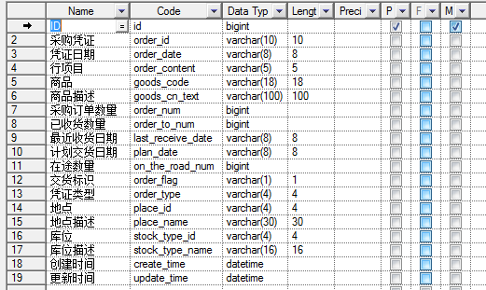
 |  |  | 0001 | ZMAT_CAT | 十大品类
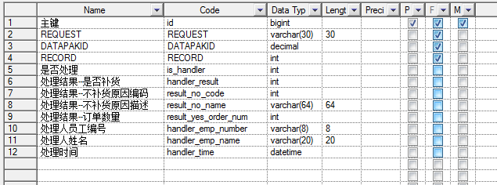
 |  |  | 00020 | PROD_HIER | 品牌
 |  |  | 000000000100298086 | ZARTICLE | 商品
 |  |  |  | ZSTLC_FLG | 库位标识（正品、残次、样机及赠品）
 |  |  | 2015-06-16 | CALDAY | 日历天
 |  |  | 0 | ZINV_QTY | 库存数量
 |  |  | TAI | UNIT | 计量的单位
 |  |  | 6252.559369 | ZKI01148 | 22.考核销售收入
 |  |  | 1 | ZKI01153 | 23.销售数量
 |  |  | W | ZPUR_TYPE | 采购类型(集采/地采)
 |  |  | 0 | ZRATE | 缺货率
 |  |  | D | FLAG | 是否缺货标识（Q 缺 / D 断）
 |  |  | 0 | ZINV_AMB | 含税库存金额
 |  |  | CNY | CURRENCY | 货币名称代码

BW 字段类型
SALES_GRP | CHAR | 3 | 0 | 一二级分部
/BIC/ZDEPTMNT | CHAR | 4 | 0 | 分部
/BIC/ZREGION | CHAR | 6 | 0 | 大区
RPA_WGH2 | CHAR | 9 | 0 | 二级品类
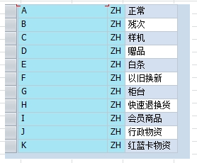
/BIC/ZMAT_CAT | CHAR | 4 | 0 | 十大品类
PROD_HIER | CHAR | 18 | 0 | 品牌
/BIC/ZARTICLE | CHAR | 18 | 0 | 商品
/BIC/ZSTLC_FLG | CHAR | 1 | 0 | 库位标识（正品、残次、样机及赠品）
CALDAY | DATS | 8 | 0 | 日历天
/BIC/ZINV_QTY | QUAN | 17 | 3 | 库存数量
UNIT | UNIT | 3 | 0 | 计量的单位
/BIC/ZKI01148 | FLTP | 16 | 16 | 22.考核销售收入
/BIC/ZKI01153 | DEC | 17 | 3 | 23.销售数量
/BIC/ZPUR_TYPE | CHAR | 1 | 0 | 采购类型(集采/地采)
/BIC/ZRATE | DEC | 17 | 3 | 缺货率
FLAG | CHAR | 1 | 0 | 是否缺货标识（Q 缺 / D 断）
/BIC/ZINV_AMB | CURR | 17 | 2 | 含税库存金额
CURRENCY | CUKY | 5 | 0 | 货币名称代码
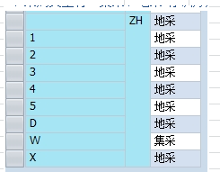

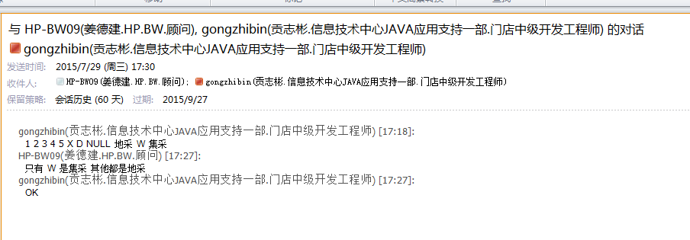

 | 缺货数 | = | 销售数量 * 30% | - | 库存数量

 | 缺货率 | = | 库存/销售数量

采购订单号
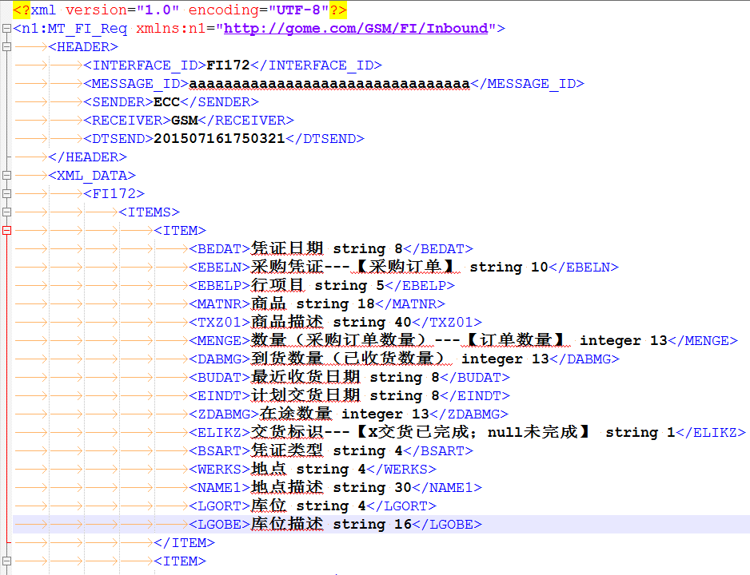

目前校验规则 ：如果 订单凭证(采购订单号)和行项目 相同 则更新操作

之后采购订单可能加入新的字段，需要在做处理

url:http://127.0.0.1:8080/storefeedback/ecc/saveXML
com.gome.storefeedback.controller.ECCApiController.xmlHandler()

表名 | sap_order

权限
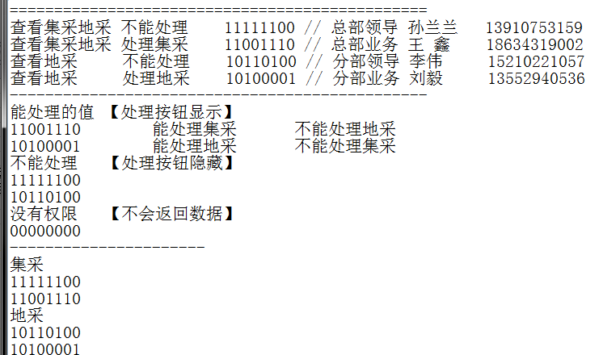

页面展示
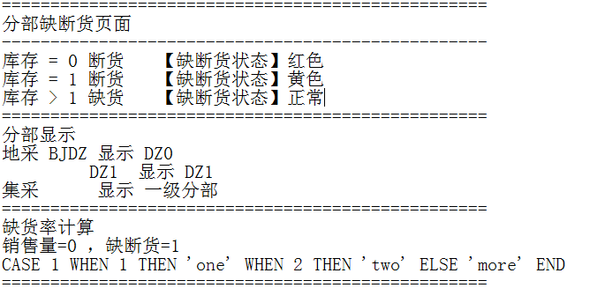

推送关系
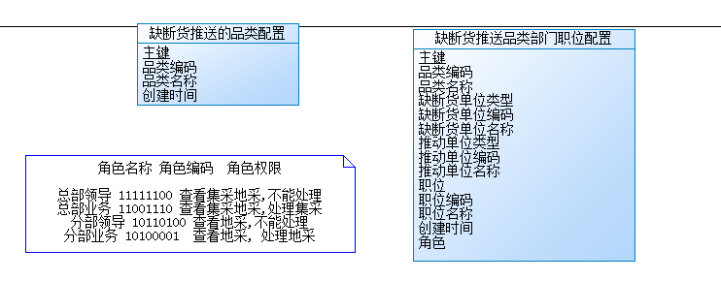

十大品类列表

每一品类的缺断货单位对口的业务单位，以及缺断货单位和业务单位的单位级别(一级分部，二级分部)

业务单位关联职位和职位的权限

这里的设计都放在一张表中了，没有考虑范式

